1_企業分析
TXN Texas Instruments 企業分析
基準日 2026-10-23／決算期末 12月／出所列の ID は「出典」シートを参照

① 企業概要 |  |  |  |  |  |  |  |  |  |  | 出所
項目 | 内容 |  |  |  |  |  |  |  | 備考
社名／ティッカー／上場市場 | Texas Instruments Incorporated（TI、デラウェア州法人）／TXN／Nasdaq Global Select Market |  |  |  |  |  |  |  | SEC CIK 0000097476。アナログ・組込みプロセッサ半導体の設計・製造・販売 |  | F1-S1,F1-S4
本社・設立 | 米国テキサス州ダラス（12500 TI Boulevard）。30か国超で設計・製造・販売拠点を持つ。事業開始は1930年 |  |  |  |  |  |  |  | 2025年12月31日時点。10-K Item 1 の記載 |  | F1-S1,F1-S4
従業員数 | 約33,000人（約90%が R&D・営業・製造）。2025年の離職率10.1% |  |  |  |  |  |  |  | 2025年12月31日時点 |  | F1-S1
決算期 | 12月（暦年） |  |  |  |  |  |  |  | 直近四半期は2026年7〜9月期（Q3'26）。決算発表は2026-10-21引け後 |  | F1-S1
事業の一言 | 電源・信号処理などのアナログ半導体（売上の約79%）と、マイコン・プロセッサなどの組込みプロセッサ（約15%）を、300mmウエハーの自社工場で作り、80%超を直販する。顧客10万社超、製品8万点超 |  |  |  |  |  |  |  | FY2025。売上構成はアナログ$14,006M・組込み$2,697M・その他$979M（その他にDLP・電卓・ASIC） |  | F1-S1
直近通期業績（FY2025：2025年12月期） | 売上高$17,682M（前年比+13.0%）、営業利益$6,023M（営業利益率34.1%）、純利益$5,001M、希薄化後EPS $5.45 |  |  |  |  |  |  |  | 粗利率57.0%（前年58.1%）。営業利益にはリストラ費用等$117M（150mm工場2拠点閉鎖計画・ASIC関連のれん減損を含む）を含む |  | F1-S1
直近四半期（Q3'26：2026年7〜9月期） | 売上高$6,055M（前年同期比+28%、前期比+11%）、粗利率64.2%（前年同期57.4%）、営業利益$2,874M（営業利益率47.5%、前年同期35.1%、営業利益+73%）、純利益$2,425M、EPS $2.62 |  |  |  |  |  |  |  | 粗利率・営業利益率は売上・粗利・営業利益から算出（推定ではなく算術）。EPSには会社ガイダンス外の$0.01のマイナス（離散税項目）を含む。Q4'26ガイダンス：売上$5.80〜6.30B、EPS $2.45〜2.79（レンジ中央の売上$6.05B） |  | F1-S2,F1-S6
セグメント別（Q3'26） | アナログ売上$4,911M（前年比+32%、営業利益率51.0%）、組込み$858M（+21%、26.5%）、その他$286M（-6%） |  |  |  |  |  |  |  | 営業利益率はセグメント営業利益÷売上から算出。アナログ営業利益$2,505M、組込み$227M、その他$142M（買収費用・リストラ費用を含む） |  | F1-S2
最終市場構成（FY2025、10-K） | 産業33%、車載33%、パーソナルエレクトロニクス21%、データセンター9%、通信機器3%（ほかに電卓が約1%） |  |  |  |  |  |  |  | FY2025推計売上比。2025年に市場区分を組み替え済み（データセンターを独立区分化） |  | F1-S1
最終市場の直近動向（Q3'26） | 産業は前年比+40%超で約4年ぶりのピーク更新、車載は+10%台半ば、データセンターは約+95%で売上の約13%、パーソナルエレクトロニクスはほぼ横ばい、通信機器は前年比・前期比とも増 |  |  |  |  |  |  |  | （二次・未確認）の部分：具体的な伸び率と構成比13%は決算コール書き起こし（二次）の記載。TI公式の決算リリースは『産業・車載・データセンターで広範な成長』とのみ記載 |  | F1-S6,F1-S2
地域別売上（顧客本社所在地ベース、FY2025） | 米国38%($6,763M)、中国21%($3,781M)、欧州・中東・アフリカ21%($3,747M、うちドイツ顧客10%)、アジア他11%、日本7%($1,173M)、その他2%。出荷先ベースでは中国向けが約50% |  |  |  |  |  |  |  | 顧客本社が米国外の売上は約60%。中国比率は本社所在地ベース（約20〜21%）と出荷先ベース（約50%）で大きく異なる点に注意 |  | F1-S1
配当 | 四半期配当$1.42（Q3'26宣言額）から$1.52へ7%増額予定（年換算$6.08）、23年連続の増配。支払日2026-11-10、基準日2026-10-30 |  |  |  |  |  |  |  | 増額は10月の取締役会での正式宣言が条件（9/17付8-K）。直近12か月の配当支払$5,174M・自社株買い$636M、合計還元$5,810M。会社方針は長期にフリーキャッシュフローの全額還元 |  | F1-S4,F1-S2
係属中のM&A：Silicon Labs（SLAB）買収 | 1株$231現金、企業価値約$7.5B、2027年上期の完了見込み。約1,200製品の無線接続製品群を獲得し、完了後3年以内に年$450M規模の製造・運営シナジーを見込む。連結数値には未反映 |  |  |  |  |  |  |  | 資金は手元資金と負債（2026年6月に最大$5Bの364日つなぎ融資枠を設定、6/30時点で未借入）。SLAB株主総会は2026-04-30に承認（二次）、米HSRは2026-05-22に待機期間満了（SLAB 8-K、ミラー経由）、中国など他の規制承認の状況は未確認 |  | F1-S5,F1-S3,F1-S7

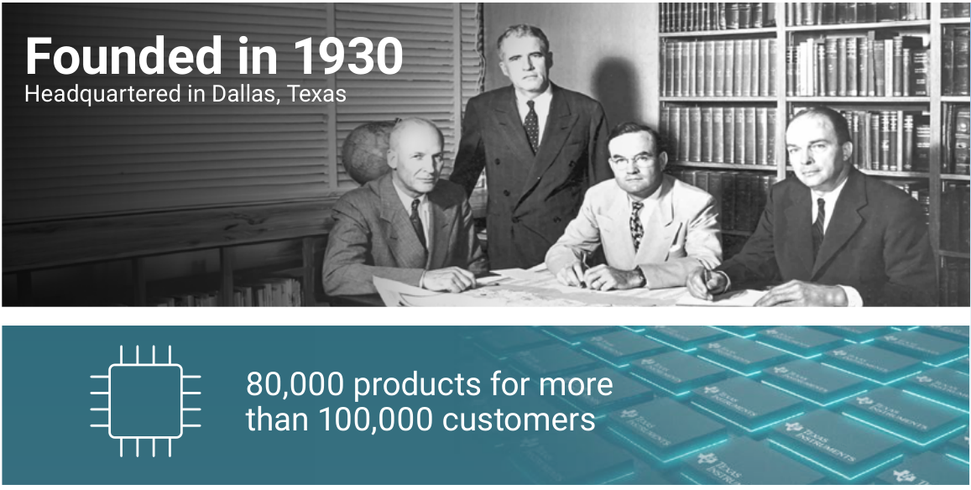

図1：1930年創業・8万品目・顧客10万社超（TI at a glance）（出所：会社資料 3） |  |  |  |  |  |  |  |  |  |  | F7-S1

② 株価・バリュエーション推移 |  |  |  |  |  |  |  |  |  |  | 出所
現在値と過去レンジ（月次）
指標 | 現在値 | 最小 | 中央値 | 最大 | 現在の位置 | 観測数
株価（ドル、調整後月末） | 279.50 | 131.52 | 165.19 | 304.12 | 95.1% | 61
PER（実績） | 36.3倍 | 16.8倍 | 27.5倍 | 52.3倍 | 77.0% | 61
PBR | 13.3倍 | 7.8倍 | 10.7倍 | 16.6倍 | 85.2% | 61
配当利回り（実績TTM） | 2.0% | 1.8% | 2.7% | 3.5% | 8.2% | 61
EV/EBITDA | 24.5倍 | 12.8倍 | 20.1倍 | 33.6倍 | 68.9% | 61
注1：現在値はスナップショット（PER 実績は月次の最新値）。現在の位置は月次観測のうち現在値以下の割合
注2：会社予想 EPS が開示されないため PER（予想）は掲載しない。PER・配当利回りは実績 TTM

株式の概要
項目 | 値
時価総額（百万ドル） | 255,253
売買代金 60日平均（百万ドル） | 1,676.3
売買代金 60日平均（億円、円換算） | 2,648.5
発行済株式数（百万株、自己株控除後） | 913.2
純有利子負債（百万ドル） | 5,413

株価（調整後月末終値）（ドル）
 | 終値（調整後）
2021-10 | 163.7
2021-11 | 168.0
2021-12 | 164.6
2022-01 | 157.8
2022-02 | 149.4
2022-03 | 161.3
2022-04 | 149.7
2022-05 | 156.4
2022-06 | 136.0
2022-07 | 159.4
2022-08 | 147.2
2022-09 | 137.9
2022-10 | 144.2
2022-11 | 162.0
2022-12 | 148.4
2023-01 | 160.3
2023-02 | 155.1
2023-03 | 168.2
2023-04 | 151.2
2023-05 | 158.5
2023-06 | 164.1
2023-07 | 165.2
2023-08 | 154.2
2023-09 | 145.9
2023-10 | 131.5
2023-11 | 141.4
2023-12 | 157.9
2024-01 | 149.5
2024-02 | 156.2
2024-03 | 162.6
2024-04 | 164.7
2024-05 | 183.3
2024-06 | 182.9
2024-07 | 192.9
2024-08 | 202.8
2024-09 | 195.5
2024-10 | 193.5
2024-11 | 191.5
2024-12 | 178.6
2025-01 | 177.1
2025-02 | 188.1
2025-03 | 172.4
2025-04 | 154.9
2025-05 | 177.0
2025-06 | 200.9
2025-07 | 176.5
2025-08 | 197.4
2025-09 | 179.1
2025-10 | 158.8
2025-11 | 165.5
...
対S&P500相対株価（期初=100）（指数）
 | 対S&P500相対（期初=100）
2021-10 | 100.0
2021-11 | 103.5
2021-12 | 97.1
2022-01 | 98.3
2022-02 | 96.1
2022-03 | 100.1
2022-04 | 101.9
2022-05 | 106.5
2022-06 | 101.1
2022-07 | 108.5
2022-08 | 104.7
2022-09 | 108.2
2022-10 | 104.8
2022-11 | 111.7
2022-12 | 108.7
2023-01 | 110.6
2023-02 | 109.9
2023-03 | 115.2
2023-04 | 102.0
2023-05 | 106.6
2023-06 | 103.7
2023-07 | 101.3
2023-08 | 96.2
2023-09 | 95.7
2023-10 | 88.2
2023-11 | 87.1
2023-12 | 93.1
2024-01 | 86.8
2024-02 | 86.2
2024-03 | 87.1
2024-04 | 92.0
2024-05 | 97.7
2024-06 | 94.2
2024-07 | 98.2
2024-08 | 101.0
2024-09 | 95.4
2024-10 | 95.4
2024-11 | 89.3
2024-12 | 85.4
2025-01 | 82.5
2025-02 | 88.8
2025-03 | 86.4
2025-04 | 78.2
2025-05 | 84.2
2025-06 | 91.1
2025-07 | 78.3
2025-08 | 85.9
2025-09 | 75.3
2025-10 | 65.3
2025-11 | 68.0
...

出所：Yahoo Finance（yfinance）・SEC EDGAR より作成

PER（予想・実績）（倍）
 | PER（予想） | PER（実績）
2021-10 |  | 24.07
2021-11 |  | 24.69
2021-12 |  | 24.19
2022-01 |  | 23.04
2022-02 |  | 20.58
2022-03 |  | 22.21
2022-04 |  | 19.48
2022-05 |  | 20.22
2022-06 |  | 17.58
2022-07 |  | 19.57
2022-08 |  | 18.08
2022-09 |  | 16.93
2022-10 |  | 16.84
2022-11 |  | 18.92
2022-12 |  | 17.32
2023-01 |  | 18.58
2023-02 |  | 18.22
2023-03 |  | 19.77
2023-04 |  | 18.77
2023-05 |  | 19.52
2023-06 |  | 20.20
2023-07 |  | 21.61
2023-08 |  | 20.18
2023-09 |  | 19.09
2023-10 |  | 18.42
2023-11 |  | 19.81
2023-12 |  | 22.11
2024-01 |  | 20.77
2024-02 |  | 23.70
2024-03 |  | 24.68
2024-04 |  | 27.52
2024-05 |  | 30.42
2024-06 |  | 30.35
2024-07 |  | 35.38
2024-08 |  | 37.21
2024-09 |  | 35.86
2024-10 |  | 37.76
2024-11 |  | 37.37
2024-12 |  | 34.85
2025-01 |  | 34.31
2025-02 |  | 37.69
2025-03 |  | 34.56
2025-04 |  | 30.31
2025-05 |  | 34.63
2025-06 |  | 39.32
2025-07 |  | 33.10
2025-08 |  | 37.02
2025-09 |  | 33.59
2025-10 |  | 29.46
2025-11 |  | 30.71
...
PBR（倍）
 | PBR
2021-10 | 14.25
2021-11 | 14.62
2021-12 | 14.32
2022-01 | 13.64
2022-02 | 11.77
2022-03 | 12.71
2022-04 | 11.20
2022-05 | 11.63
2022-06 | 10.11
2022-07 | 11.60
2022-08 | 10.71
2022-09 | 10.04
2022-10 | 10.05
2022-11 | 11.29
2022-12 | 10.34
2023-01 | 11.09
2023-02 | 10.66
2023-03 | 11.56
2023-04 | 9.96
2023-05 | 10.35
2023-06 | 10.72
2023-07 | 10.25
2023-08 | 9.57
2023-09 | 9.06
2023-10 | 7.76
2023-11 | 8.34
2023-12 | 9.31
2024-01 | 8.74
2024-02 | 9.00
2024-03 | 9.37
2024-04 | 9.46
2024-05 | 10.45
2024-06 | 10.43
2024-07 | 10.81
2024-08 | 11.37
2024-09 | 10.96
2024-10 | 10.73
2024-11 | 10.62
2024-12 | 9.91
2025-01 | 9.75
2025-02 | 10.56
2025-03 | 9.68
2025-04 | 8.86
2025-05 | 10.13
2025-06 | 11.50
2025-07 | 10.04
2025-08 | 11.22
2025-09 | 10.18
2025-10 | 8.82
2025-11 | 9.20
...

出所：Yahoo Finance（yfinance）・SEC EDGAR より作成

・過去5年の株価は3局面。2021-10-21の終値$201.29(5年窓の起点付近の高値)から下落し、2023-10-30に$140.50(同-30%)、2025-04-21に$145.61まで調整。その後2026年に急回復し、2026-06-22の終値$332.28が窓内の最高値。2026-10-22の$279.50は最高値比約-16%。 |  |  |  |  |  |  |  |  |  |  | F4-S4 ※二次
・2026年の上昇は決算で段階的に起きた。2025年末$173.49→Q1決算翌日(4/23)に+19.4%→6月高値。7月決算後(7/23)は-3.1%で下落基調となり、2026-09-01に$253.34(高値比-24%)まで調整、10月に$280台へ戻した。2026年初来は10/22時点で約+61%。 |  |  |  |  |  |  |  |  |  |  | F4-S4 ※二次
・直近の決算反応は非対称。Q3'26は売上・EPS・Q4ガイダンスのいずれもコンセンサス超え(売上$6,055M対約$5.92B、EPS$2.62対約$2.42、Q4中央値も上回る)だったが、10/22は-1.81%で出来高は直前20日平均の約2.5倍。7月(Q2)も-3.1%と、期待が高い局面でビートが売りで返される傾向がある。 |  |  |  |  |  |  |  |  |  |  | F4-S1,F4-S4,F4-S10
・PERは過去数年のレンジ上端圏。年末終値÷通期EPS(10-K)は2023末24.1倍、2024末36.1倍、2025末31.8倍(司令塔計算)。現在は直近4四半期EPS$7.71(Q4'25 $1.27+Q1 $1.68+Q2 $2.14+Q3 $2.62)で約36倍と、2024年末と並ぶ水準。予想PERは約28倍(第三者、二次・未確認)。2023〜25年は減益局面でEPSが低くPERが高く出やすかった点に注意。 |  |  |  |  |  |  |  |  |  |  | F4-S17,F4-S4,F4-S1,F4-S20,F4-S10
・EV/EBITDAはQ3年率換算で約19倍(司令塔の粗推計)。時価総額約$255B(株価$279.50×発行済約914M株)に純債務約$5.4Bを加えEV約$261B、Q3の営業利益$2,874M+減価償却等$576M=$3,450Mの4倍($13.8B)で割った値。過去5年のEV/EBITDAレンジは未取得で、現在値の相対位置は判定できない。 |  |  |  |  |  |  |  |  |  |  | F4-S1,F4-S4
・FCF利回りは低い。直近12か月のTI定義FCF$8,422M(CHIPS法の受取を含む)を時価総額約$255Bで割ると約3.3%、CHIPS受取$1,104Mを除くと約2.9%(司令塔計算)。2024〜25年の大型設備投資期に比べFCFは大きく改善したが、株価は回復をかなり織り込んでいる。 |  |  |  |  |  |  |  |  |  |  | F4-S1,F4-S4

③ 類似企業比較 |  |  |  |  |  |  |  |  |  |  | 出所
コード | 社名 | 株価（ドル） | 時価総額（百万ドル） | PER（実績TTM） | PBR | ROE | 営業利益率 | 売上成長率 | EV/EBITDA | 配当利回り（実績TTM）
TXN | Texas Instruments（対象） | 279.50 | 255,253 | 36.3倍 | 13.3倍 | 39.7% | 40.8% | 20.3% | 24.5倍 | 2.0% | market.json
ADI | ANALOG DEVICES INC | 385.76 | 186,926 | 45.8倍 | 5.6倍 | 12.2% | 35.5% | 33.6% | 36.2倍 | 1.1% | Yahoo Finance（yfinance）・SEC EDGAR
MCHP | MICROCHIP TECHNOLOGY INC | 74.52 | 40,465 | 109.6倍 | 6.3倍 | 7.2% | 15.5% | 20.9% | 31.0倍 | 2.4% | Yahoo Finance（yfinance）・SEC EDGAR
NXPI | NXP Semiconductors N.V. | 237.79 | 60,035 | 22.8倍 | 5.5倍 | 26.2% | 30.4% | 2.4% | 15.1倍 | 1.7% | Yahoo Finance（yfinance）・SEC EDGAR
ON | ON SEMICONDUCTOR CORP | 73.23 | 28,509 | 47.2倍 | 3.9倍 | 8.3% | 10.8% | ▲3.1% | 19.9倍 | n.a. | Yahoo Finance（yfinance）・SEC EDGAR
STM | STMicroelectronics N.V. | 44.09 | 39,186 | n.a. | 2.2倍 | n.a. | n.a. | n.a. | n.a. | 0.8% | Yahoo Finance（yfinance）・SEC EDGAR
MPWR | MONOLITHIC POWER SYSTEMS, INC. | 1,167.93 | 57,396 | 71.3倍 | 14.7倍 | 22.6% | 28.7% | 28.7% | n.a. | 0.6% | Yahoo Finance（yfinance）・SEC EDGAR
類似企業 中央値（対象除く） |  | 156.15 | 48,930 | 47.2倍 | 5.5倍 | 12.2% | 28.7% | 20.9% | 25.5倍 | 1.1%
注1：対象企業の ROE・営業利益率・売上成長率は market.json snapshot に無ければ n.a.

ポジショニング（横：売上高 前年同期比（%、各社の直近四半期）／縦：売上総利益率（%、GAAP／IFRS、各社の直近四半期））
 | TXN（2026年7〜9月期） |  | ADI（FQ3'26、〜2026/8/1） |  | MCHP（FQ1'27、〜2026/6/30） |  | NXPI（2026年4〜6月期） |  | STM（2026年4〜6月期） |  | ON（2026年4〜6月期） |  | MPWR（2026年4〜6月期） |  | 参考：Infineon（FY26 Q3、二次） |  | 参考：Renesas（2026年4〜6月期、二次）
28 | 64.2 | 40 | 67.3 | 38 | 63.2 | 19 | 57.3 | 26 | 34.8 | 9 | 38.4 | 47.6 | 55.2 | 13 | 40.8 | 24.8 | 58.6

出所：Yahoo Finance（yfinance）・SEC EDGAR（各社 SEC 開示・株価）より作成

・ピア選定は事業構成の近さ順。1) ADI＝高性能アナログ・ミックスドシグナルの純度が最も高く、最終市場も産業49%・車載25%・通信16%（FQ3'26、2026年8月1日終了）でTXNと重なる。製造は自社ファブに外部ファウンドリを併用（既知・2026-10-05）。2) MCHP＝アナログ＋組込み（MCU）の混成で、TXNのAnalog/Embedded構成に最も似るIDM。3) NXPI＝車載・産業の混成信号とプロセッサ。ファブライト寄りで製造モデルは異なる。4) STM＝アナログ・パワー・MCUのIDMで産業・車載が主力。5) ON＝パワー／SiC中心で車載・産業が重なるが、アナログ比率は低い。6) MPWR＝ファブレスの電源IC専業で、AIデータセンター電源の競合・比較軸として採用。TXNの比率はAnalog 81%（売上$4,911M/$6,055M、2026年7〜9月期）。 |  |  |  |  |  |  |  |  |  |  | F2-S1,F2-S2
・Infineon（FY26 Q3＝2026年4〜6月期、売上€4.172B・前年比約+13%、粗利率40.8%）とRenesas（2026年4〜6月期、IFRS粗利率58.6%）は事業の近さでは有力なピアだが、米ドル建ての上場が無く、会計基準・決算期も異なるため codes に入れない。参考点としてのみ散布図に載せる（二次・未確認）。 |  |  |  |  |  |  |  |  |  |  | F2-S11,F2-S12,F2-S13 ※二次
・最新期の成長と粗利率は全社で改善した。TXN（2026年7〜9月期）は売上$6,055M・前年比+28%、粗利率64.2%（前年同期57.4%、売上総利益÷売上で当方算出）。前期比は売上+11%、粗利率は約+2.8%pt。ADI（FQ3'26）は+40%・GAAP粗利率67.3%（調整後72.5%）、MCHP（FQ1'27＝2026年6月30日終了）は+38.0%・63.2%、MPWR（2026年4〜6月期）は+47.6%・55.2%、NXPI（同）は+19%・57.3%、STM（同）は+26.0%・34.8%、ON（同）は+9%・38.4%。粗利率はアナログ専業・混成（TXN・ADI・MCHP）が60%超、パワー／IDM（STM・ON）は30%台と二極化している。 |  |  |  |  |  |  |  |  |  |  | F2-S1,F2-S2,F2-S3,F2-S4,F2-S5,F2-S6,F2-S7
・未発表のため直前四半期を使う会社が多い点に注意。NXPI・STM・ON・MPWRの2026年7〜9月期は未発表（STMは2026-10-29予定）で、散布図は直前四半期（4〜6月期）の値。ADI・MCHPも決算期がずれる（ADIは8月1日終了、MCHPは6月30日終了）。期間が揃わないため、順位の比較は参考値にとどめる。 |  |  |  |  |  |  |  |  |  |  | F2-S2,F2-S3,F2-S4,F2-S5,F2-S6,F2-S7,F2-S14
・粗利率の二極化は価格と稼働率の差から来る。TXNは粗利率改善の要因として売上増・価格・ミックスを挙げ、アナログ価格は2026年上期は前年並み、下期に動きが出たと説明した（二次・未確認）。ADI・TXNの値上げ（ADIは2026年2月と9月13日の2回、TXNは4月1日と10月1日の通知）は流通・報道ベースで、割合は情報源により幅がある（二次・未確認）。STMはP&Dセグメントが営業赤字（Q2'26 -$99M）で、未稼働費用は$37M（前年$103M）まで減少した。 |  |  |  |  |  |  |  |  |  |  | F2-S8,F2-S9,F2-S6
・アナログ市場の順位はTXN首位、ADI第2位が通説（市場調査サイトでTXN約18〜19%、ADI約13.5%、情報源間で不一致のため二次・未確認）。TXNは同業との差を300mm内製で作る。既知（2026-10-17）：300mmで未パッケージのチップが約40%安いと10-Kに記載し、Sherman SM1が2025-12に生産開始。ただし新規として、Infineonが2026-07に€5BのDresden 300mm fabを開所しており（二次）、原価優位は競合に追われ始めている。 |  |  |  |  |  |  |  |  |  |  | F2-S15,F2-S12,F2-S16 ※二次
・中国の国産化の脅威は、法的・価格面とも未解決。中国商務部は2025-09-13に米国産の汎用インターフェースIC・ゲートドライバIC（40nm以上）の反ダンピング調査を開始し、期限は2026-09-13（最長6か月延長可）。期限後の裁定または延長の有無は今回確認できていない（未取得）。TXNは2026年7〜9月期の決算説明で、自動車売上が前年比で中十%台の伸び（米国と中国が牽引）、中国事業は全社より速く伸びたと述べたとされる（二次・未確認）。 |  |  |  |  |  |  |  |  |  |  | F2-S10,F2-S8 ※二次
・需給はタイト。TXNは設備投資を2026年$2〜3B（上限寄り）とし、後工程の装置リードタイムが延びていると述べた（二次・未確認）。ADI等のオペアンプ・基準ICは納期60週超との流通情報もある（二次・未確認）。TXNの売上のうちデータセンターは前年比約+95%・全社の約13%、産業は前年比+40%超で過去ピーク超え（二次・未確認）。ピアのAI関連は、STMが2026年のAIデータセンター売上$1B超、MPWRのEnterprise Dataが前年比+164.3%、ADIのCommunicationsが+84%（FQ3'26）で、TXNの追い風は個社固有でなく業界全体の波。 |  |  |  |  |  |  |  |  |  |  | F2-S8,F2-S9,F2-S6,F2-S7,F2-S2

④ 事業内容・ビジネスモデル |  |  |  |  |  |  |  |  |  |  | 出所
セグメント | 事業内容 |  |  |  |  | 収益モデル |  |  | 売上構成比 | 営業利益率
Analog（アナログ） | Power（バッテリー管理、DC/DCスイッチングレギュレータ、AC/DC・絶縁電源、パワースイッチ、リニアレギュレータ、マルチフェーズコントローラ等）とSignal Chain（アンプ、データコンバータ、インターフェース、モータードライバ、クロック、ロジック、センサー）を、産業機器・車載・データセンター・パーソナルエレクトロニクス・通信機器の設計者と製造者に売る。 |  |  |  |  | 利益を決めるのは、需要（工場稼働率）、製品ミックス、価格、300mm移行による製造コストの4つ。自社工場の固定費が重く、稼働率が上がると増収分の大半が粗利に落ちる（Q3'26の前期比の限界粗利率は約90%と会社説明、二次）。300mmの未パッケージのチップは200mmより約40%安い（会社説明）。2026年下期は価格が小幅に上昇、2027年の価格交渉は進行中（コール、二次）。償却費の増加は利益率の逆風。 |  |  | 79.2% | 38.6% | F1-S1,F1-S2,F1-S6
Embedded Processing（組込みプロセッサ） | マイコン、プロセッサ、無線接続、レーダー製品を、主に産業機器と車載の顧客に売る。顧客が自社のソフトウェア資産を載せるため、世代をまたぐ乗り換えが起きにくい。Silicon Labs買収で無線接続製品群が加わる予定（完了前）。 |  |  |  |  | 利益を決めるのは、工場稼働率（特にLFAB＝購入した稼働中のファブ）と製造コストの償却負担、売上の回復。FY2025は製造コスト増で営業利益率が11.3%に低下したが、LFABの稼働が上がるにつれ組込みが製造コスト低減の恩恵を受ける、と会社は説明している。顧客のソフトウェア資産による囲い込みで製品寿命が長い。Q3'26の営業利益率は26.5%まで回復。 |  |  | 15.3% | 11.3% | F1-S1,F1-S2,F1-S3
Other（その他） | DLP（高精細画像を投影する製品）、電卓、特定顧客向けのカスタム半導体（ASIC）。このセグメントには買収・統合・リストラ費用や全社項目も含まれる。 |  |  |  |  | 売上は小さく、利益は製品利益よりも費用項目（FY2025はリストラ費用等$117M、2024年は物件売却益を含む$124Mのクレジット）で振れる。Q3'26はSilicon Labs関連の買収費用$7Mを含む。 |  |  | 5.5% | 31.4% | F1-S1,F1-S2

セグメント別売上構成比（%）
 | 売上構成比
Analog | 79.2%
Embedded Processing | 15.3%
Other | 5.5%
セグメント別利益構成比（%）
 | 利益構成比
Analog | 89.9%
Embedded Processing | 5.0%
Other | 5.1%

出所：会社資料、The Motley Fool資料より作成（元データは データ_セグメント） |  |  |  |  |  |  |  |  |  |  | F1-S1,F1-S2,F1-S3,F1-S6
注1：利益構成比は会社開示のセグメント利益からの算出（調整額を除くセグメント合計に対する比率。赤字セグメントは負）
・300mm内製の構造的コスト優位：未パッケージのチップは200mmウエハー品より約40%安いと会社が説明（自己申告）。Richardson・Sherman（テキサス）とLehi（ユタ）の300mm新工場の立ち上げを進め、150mm工場2拠点の閉鎖を計画。製造は大半を内製し、足りない分だけ外部ファウンドリを使う。 |  |  |  |  |  |  |  |  |  |  | F1-S1,F1-S3
・固定費レバレッジ：自社工場の固定費が重く、稼働率が上がると利益率が跳ね、下がると逆に減益が増幅される。Q3'26は粗利率64.2%（前年同期57.4%）、営業利益率47.5%（同35.1%）と、売上+28%に対し営業利益+73%。 |  |  |  |  |  |  |  |  |  |  | F1-S2,F1-S3
・直販中心の販売網：FY2025の売上の80%超が直販（TI.com含む）で、顧客は10万社超、売上の約半分は上位50社の外側。注文対応・在庫プログラムなどに投資し、顧客の設計案件への接触を増やす。流通業者は世界1社と一部地域のみを選択肢として提供。 |  |  |  |  |  |  |  |  |  |  | F1-S1
・広い製品ポートフォリオと製品寿命：8万点超の製品で産業・車載・データセンター・パーソナルエレクトロニクス・通信機器をカバーし、特定の用途や顧客への依存を抑える。新製品が単期の売上に与える影響は小さく、息の長い製品が積み上がる構造（会社説明）。 |  |  |  |  |  |  |  |  |  |  | F1-S1,F1-S3
・在庫の先行構築戦略：用途が広く陳腐化リスクの低い製品は需要に先行して作り置き、リードタイムの競争力を保つ。在庫は$4,672M（2026-09-30）で前年同月$4,829Mより減少、在庫日数は194日（前期比-2日、コール）。 |  |  |  |  |  |  |  |  |  |  | F1-S1,F1-S2,F1-S6
・設備投資サイクルとフリーキャッシュフロー：2016〜2025年の10年間で約$24Bを設備投資に配分。6年間の高水準の投資局面は終盤で、2026年の設備投資は$2〜3Bの見込み（コール：高めの水準に寄る）。直近12か月の設備投資$2,578M（前年$4,817M）、FCF$8,422M（売上比40.6%、前年同期$2,415M）。FCFにはCHIPS法の助成金受取$1,104M（直近12か月）を含み、営業CFにもCHIPS法の投資税額控除の現金効果$469Mが含まれる。 |  |  |  |  |  |  |  |  |  |  | F1-S1,F1-S2,F1-S6
・地域製造の分散と地政学：北米・アジア・日本・欧州でウエハー製造と組立・テスト拠点を自社運営し、複数拠点・複数工程で供給継続性を確保。『地政学的に頼れる生産能力』を顧客への売りにする。マレーシアの後工程拠点を立ち上げ中（コール、二次）。中国は本社所在地ベースで売上の約21%、出荷先ベースで約50%と、地政学・競合（中国国産化）の影響を受けやすい。 |  |  |  |  |  |  |  |  |  |  | F1-S1,F1-S6
・経営指標と還元：長期の『1株あたりFCFの成長』を最重要指標とし、FCFの全額を長期に配当と自社株買いで還元する方針。23年連続増配、直近12か月の還元$5,810M。Silicon Labs買収（約$7.5B現金）は完了後の純債務増加と還元余力の要点。 |  |  |  |  |  |  |  |  |  |  | F1-S1,F1-S4,F1-S2,F1-S5

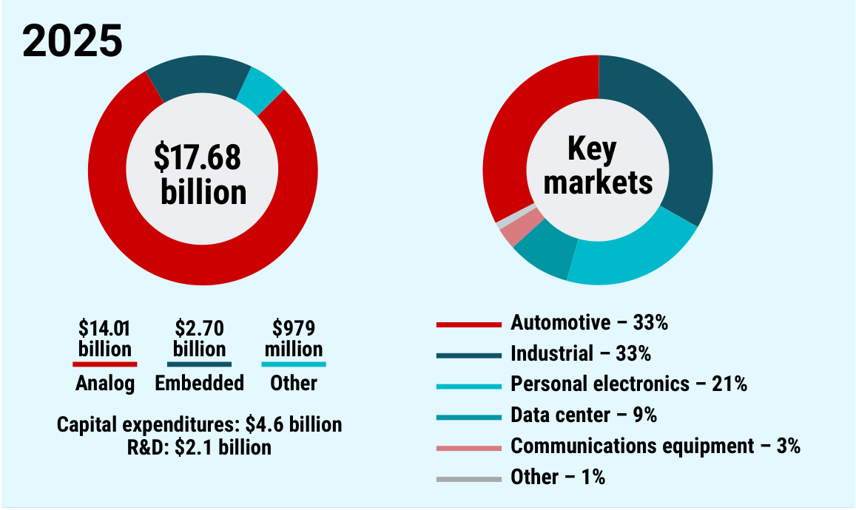

図2：2025年の売上$17.68B（アナログ$14.01B・組込み$2.70B・その他$979M）と最終市場構成、設備投資$4.6B・R&D$2.1B（出所：会社資料 3） |  |  |  |  |  |  |  |  |  |  | F7-S1

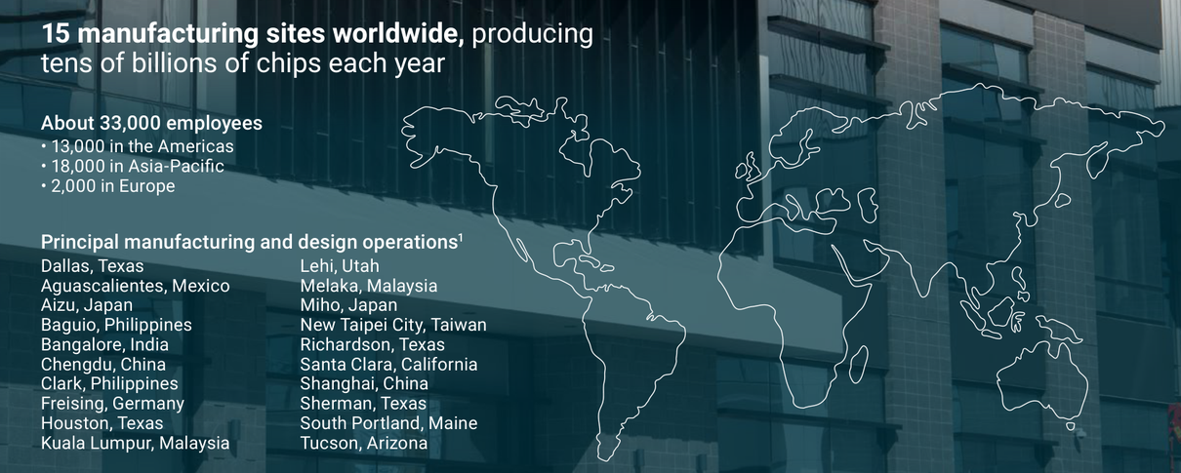

図3：製造拠点15か所・従業員約3.3万人・主要な製造／設計拠点（2025年12月末）（出所：会社資料 3） |  |  |  |  |  |  |  |  |  |  | F7-S1

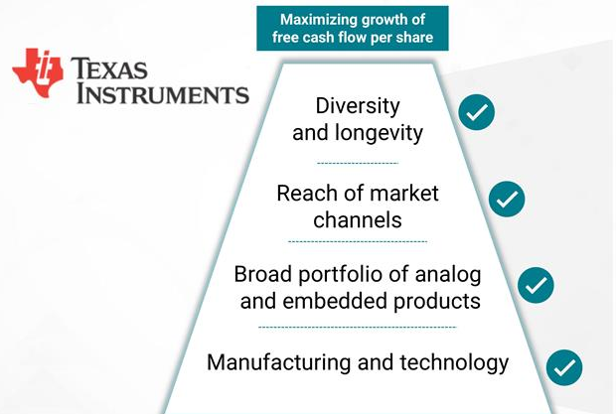

図4：TI自身が示す4つの競争優位（製造・技術／製品の幅／販売チャネル／多様性と長寿命性）→FCF/株の成長最大化（出所：会社資料 3） |  |  |  |  |  |  |  |  |  |  | F7-S2
主力製品と世界シェア
製品 | セグメント |  | 用途 |  |  |  |  | 順位 | 世界シェア
アナログ全体（Omdia『Power & Analog』定義） | アナログ |  | 電源管理・信号処理・インタフェース等の主力。TIアナログ売上は2025年$14.01B（売上の約79%） |  |  |  |  | 1位 | 世界1位・約11.4%（2023年売上、Omdia定義はパワートランジスタ等を含み、TIのAnalogセグメントとは範囲が異なる。二次・未確認） |  | F7-S3,F7-S4
電源管理IC（バッテリー管理・DC/DC・AC/DC・リニア・パワースイッチ等） | アナログ（Power） |  | 電子機器内の電圧変換・分配・保護。車載・産業・データセンターで使う |  |  |  |  | n.a. | シェア開示なし（TIは製品別売上を開示せず、信頼できる第三者推計も見つからず） |  | F7-S3
シグナルチェーン（アンプ・データコンバータ・インタフェース・モータードライブ・クロック・ロジック・センシング） | アナログ（Signal Chain） |  | 実世界の信号を検知・調整・変換してデジタル処理側へ渡す |  |  |  |  | n.a. | シェア開示なし（同上） |  | F7-S3
マイコン（MSP430・C2000等） | 組込みプロセッシング |  | 家電・工具・産業・車載の制御。顧客が自社ソフトを積み上げるため設計の継続期間が長い |  |  |  |  | n.a. | 全体シェア開示なし（車載向けは次行を参照） |  | F7-S3
車載マイコン | 組込みプロセッシング |  | 車載の制御用。TIの最終市場で車載は売上の33%（2025年） |  |  |  |  | 4位 | 世界4位・8.4%（2024年、TechInsights調査の報道。二次・未確認） |  | F7-S5,F7-S1
プロセッサ・ミリ波レーダー・無線接続 | 組込みプロセッシング |  | 組込み向けの演算、車載・産業のレーダー、無線通信。Silicon Labs買収は完了前（2027年上期見込み）で、連結に含まない |  |  |  |  | n.a. | シェア開示なし |  | F7-S3,F7-S2
DLP・電卓・カスタムASIC | その他 |  | DLPは主に高精細映像の投影用。その他の売上は2025年$979M |  |  |  |  | n.a. | シェア開示なし（外部推計の一次・信頼できる二次を今回は確認できず） |  | F7-S3,F7-S1
注1：シェアは各出所の定義（数量・金額、対象市場の範囲、年）による。異なる出所のシェアは直接比較できない

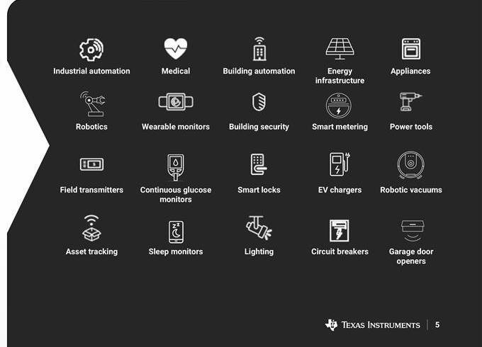

図5：買収予定のSilicon Labsの用途例（産業向けが売上の約85%、2025年。組込み無線の主な最終用途）（出所：会社資料 5） |  |  |  |  |  |  |  |  |  |  | F7-S2

⑤ 社長の来歴 |  |  |  |  |  |  |  |  |  |  | 出所
項目 | 内容
氏名 | Haviv Ilan（ハビブ・イラン）
役職 | 会長兼社長兼CEO（Chairman, President and CEO）
生年 | 1968〜69年頃（推定: 8-K・委任状の年齢 52歳[2020-08]、54歳[2023-01]、57歳[2026-03] から逆算）
就任 | CEO 2023-04-01 就任、会長兼務 2026-01-01（Templeton 氏の退任 2025-12-31 を受けて）

年 | 経歴・出来事
1999頃 | TI入社（2020-08時点で社歴21年とされる）。入社時期の月日は未確認 |  |  |  |  |  |  |  |  |  | F3-S1
2014 | この頃から上級職（senior level）に就く。委任状は「2014年から上級職」と記載（具体的な役職名は未確認） |  |  |  |  |  |  |  |  |  | F3-S7
2018〜2020 | アナログ事業のシグナルチェーン製品ラインを担当する上級副社長（2020-08 の8-Kが「直前の役職」として記載。開始年は未確認） |  |  |  |  |  |  |  |  |  | F3-S1
2020-08 | 取締役会が COO（最高執行責任者）に選任（2020-08-13、同18日付）。事業・営業、IT、技術・製造の全体を統括。基本給 $850,000 |  |  |  |  |  |  |  |  |  | F3-S1
2021-12 | 取締役に選任（2021-12-02）。COO を継続 |  |  |  |  |  |  |  |  |  | F3-S2
2023-01 | 取締役会が Richard Templeton 氏の後任の社長兼CEOに任命（2023-01-19 決議、2023-04-01 発効）。Templeton 氏は会長に残留。基本給 $1,150,000 |  |  |  |  |  |  |  |  |  | F3-S3
2025-10 | Templeton 氏が2025-12-31 付で執行会長・取締役を退任すると通知。取締役会が Ilan 氏を新会長に任命（退任日付で発効） |  |  |  |  |  |  |  |  |  | F3-S4
2026-02 | Silicon Labs を1株$231の全額現金（EV 約$7.5B）で買収すると発表。TI史上2件目の大型買収（2011年 National Semiconductor に次ぐ） |  |  |  |  |  |  |  |  |  | F3-S21
2026-04 | 年次株主総会（2026-04-16）で取締役に再選（賛成 726.4M 株、反対 31.3M 株＝賛成率 約95.9%）。報酬の承認議案（Say-on-Pay）の賛成率は約83.2% |  |  |  |  |  |  |  |  |  | F3-S8
2026-08 | CFO が Rafael Lizardi 氏から Julie Knecht 氏へ交代（2026-08-01 発効、いずれも社内人材）。SVP Hagop Kozanian 氏（アナログ・シグナルチェーン担当）は 2026-08-31 退任 |  |  |  |  |  |  |  |  |  | F3-S5,F3-S6
・【資本配分と設備投資】CEO就任前の2022年に始まった300mm大型投資は就任後も継続し、設備投資は2021年$2.46B→2023年$5.07B→2024年$4.82B→2025年$4.55B。会社は10-Kで「6年間の高水準設備投資サイクルの終盤」と述べ、2026年は$2〜3Bを見込む。営業CF−設備投資で自己算出した1株FCFは2022年$6.40→2023年$1.47→2025年$2.85と落ち込み、直近12か月（2026-09期）はTI定義のFCFが$8.42B（1株約$9.2、うちCHIPS法の受取$1.10Bを含む）へ回復した。景気の山で投資を増やし、谷でFCFを犠牲にしたあと2026年に回収期へ入った構図で、需要予測は外したが建設の実行自体は予定通りに進めた。 |  |  |  |  |  |  |  |  |  |  | F3-S18,F3-S9,F3-S11,F3-S12
・【ROIC（自己算出）】税引後営業利益÷平均投下資本（自己資本＋有利子負債−現金・短期投資）で、2021年75%、2022年69%、2023年38%、2024年23%、2025年22%、直近12か月（2026-09期）約29%。分母は設備投資の累積で約2.4倍（2021年末$11.3B→2025年末$25.4B）に膨らみ、分子は2022年のピークを下回る。ROICは資本コスト（会社が買収基準に用いる約10%、二次）を上回る水準を保つが、投資回収は2026年の増収・稼働率上昇に依存する。 |  |  |  |  |  |  |  |  |  |  | F3-S18,F3-S12,F3-S19
・【約束と実績の突合】入手できた約束（2026-02の資本管理説明会、2024年後半の臨時更新）に対する実績は言行一致に近い。2026年設備投資$2〜3Bは10-K（一次）で確認でき、2026年9か月累計は約$1.65B（Q1 $676M・Q2 $514M・Q3 $463M）。1株FCF「$8超」（二次）は直近12か月で約$9.2（CHIPS受取を除くと約$8.0）。2026年売上は9か月累計$16.34B＋Q4ガイダンス中央値$6.05B＝約$22.4B（推定）で、2024年後半の更新が示した$20〜26B（二次）の範囲内。ただし約束の多くは期中に下方修正された後のもので、2022年の説明会（2026年売上$26Bの見通しとされる）の一次資料はTI IRが403で取得できず、当初約束の達成度は検証できない。 |  |  |  |  |  |  |  |  |  |  | F3-S9,F3-S12,F3-S13,F3-S14,F3-S19,F3-S20
・【決算ガイダンスの精度】売上は直近6四半期（2025年Q2〜2026年Q3）すべてで実績がガイダンス中央値を上回り、上振れ幅は平均+3.4%（+0.5%〜+7.2%）、2026年Q1・Q2はレンジ上限も超えた。EPSは2026年Q1〜Q3の3四半期連続でレンジ上限超え。レンジは中央値±約4%で、保守的ガイダンスの傾向は弱〜中程度。2026年Q4のガイダンス中央値は売上$6.05B（Q3実績$6.055Bとほぼ同水準）で、前期比の伸びは止まる前提。 |  |  |  |  |  |  |  |  |  |  | F3-S12,F3-S13,F3-S14,F3-S15,F3-S16,F3-S17
・【株主還元と財務】配当は2023〜2025年にFCF（営業CF−設備投資）の約338%、320%、192%（2025年はTI定義FCF$2.94Bに対し$5.0B、約170%）で、不足分は借入と現金・短期投資の取り崩しで賄った。有利子負債は2021年末$7.7B→2025年末$14.0B、純負債は2021年の純現金約$2.0B→2025年末約$9.2B→2026-09末約$5.4B（自己算出）。自社株買いは2023年$0.29B、2025年$1.48B（平均約$174/株、約8.5M株）、直近12か月$0.64B。配当は23年連続増配（2026-09に$1.52へ増額）。Thorndike『The Outsiders』型の機動的な買い戻し型ではなく、配当優先の定常型と解釈する。 |  |  |  |  |  |  |  |  |  |  | F3-S18,F3-S7,F3-S12
・【役員報酬とKPIの整合】報酬委員会の賞与は、売上成長率・営業利益率・株主総利回り（TSR）の同業比較と戦略的進捗を総合判断し、公式・目標・閾値は使わない。会社が最重要指標とする1株FCFの成長は評価の文脈に挙がるが、報酬の測定指標ではない。2025年の賞与は前年比+10%（CEO $2.625M）だが、1年TSRは−4.5%（同業中央値を下回る）、2023〜2025年の売上CAGRは−4.1%で同業中央値を下回った。CEOの株式報酬の付与額は2023年$12M→2024年$15M→2025年$18M（半分は4年クリフのRSU、半分はオプションで業績連動株式は無い）、2025年の報酬総額は$22.7M。Say-on-Payの賛成率83.2%は反対が約17%と小さくない。説明（1株FCF重視）と報酬の測定指標がずれている。 |  |  |  |  |  |  |  |  |  |  | F3-S7,F3-S8
・【持株と利害一致】2025年末時点のIlan氏の実質保有は760,717株（発行済みの1%未満）で、うち権利行使可能なオプション561,511株とRSU 153,125株を除く直接保有は約46,100株（自己算出）。持株ガイドラインはCEOで基本給の6倍（RSUを含む）。インサイダー保有比率は5%の閾値を大きく下回り、実質の利害一致は株式報酬の保有に依存する。株式の担保提供・ヘッジは禁止、役員は雇用契約を持たない。 |  |  |  |  |  |  |  |  |  |  | F3-S7
・【Silicon Labs買収の規律】対価は1株$231現金、EV約$7.5B。TI史上の大型買収は2011年（National Semiconductor）に続く2件目。会社は投資収益が資本コスト（約10%）以上になる時期を3〜5年後とする（二次）。買い戻しは買収資金確保のため低位に抑えられている。完了は2027年上期見込みで、規律の成否（シナジー実現、買収後ROIC）は2027年以降でないと判定できない。 |  |  |  |  |  |  |  |  |  |  | F3-S21,F3-S9,F3-S19,F3-S12
・【後継体制とガバナンス】会長とCEOの兼務は2026-01-01から。取締役12名のうち11名が独立で、筆頭独立取締役は Janet Clark 氏（委任状）。CFOは社内で25年超の Julie Knecht 氏（2021年から最高会計責任者）が2026-08-01に就任。直近1年で会長（Templeton）、CFO（Lizardi）、アナログのシグナルチェーン担当SVP（Kozanian）の3名が入れ替わり、経営の連続性は社内昇格で保たれるが、CEOへの権限集中と上級幹部の世代交代が同時に進んでいる。 |  |  |  |  |  |  |  |  |  |  | F3-S4,F3-S5,F3-S6,F3-S7,F3-S9

⑥ SWOT |  |  |  |  |  |  |  |  |  |  | 出所
S 強み |  |  |  |  | 出所 | W 弱み |  |  |  |  | 出所
・300mm 内製による構造的なコスト優位（未パッケージのチップが 200mm 品より約40%安いと会社が説明）と、直販80%超・顧客10万社超の販売網。 |  |  |  |  | F1-S1 | ・固定費が重い自社製造モデル。減価償却は 2022年 $925M から直近12か月 約 $2,180M（売上比 4.6%→10.5%）に増え、需要減時の利益の振れが大きい。 |  |  |  |  | F6-S5,F6-S1,F6-S3
・8万点超の製品群と長い製品寿命。需要回復局面で固定費の効果が大きく、Q3'26 の営業利益率は 47.5%（前年同期 35.1%）。 |  |  |  |  | F1-S1,F1-S2 | ・FCF の約19%（直近12か月 $1,573M）は CHIPS 受取と投資税額控除の現金効果。補助金除き FCF は $6,849M（売上比 33.0%）。 |  |  |  |  | F6-S1,F6-S2
・設備投資のピークアウト（直近12か月 $2.6B、2025年 $4.55B）で TI 定義 FCF は直近12か月 $8.4B（売上比 40.6%）。23年連続増配。 |  |  |  |  | F1-S2,F1-S4 | ・還元が配当に偏る。直近12か月の配当は補助金除き FCF の 76%、自社株買いは $636M で希薄化後株数は減っていない。 |  |  |  |  | F6-S1,F6-S2,F6-S5
 |  |  |  |  |  | ・中国依存。最終顧客の本社所在地で売上の 21%（2025年 $3,781M）、出荷先ベースで約 50%。 |  |  |  |  | F6-S2
 |  |  |  |  |  | ・組込み処理の収益力が低い。Q3'26 の営業利益率はアナログ 51.0% に対し組込み 26.5%。 |  |  |  |  | F6-S1

O 機会 |  |  |  |  | 出所 | T 脅威 |  |  |  |  | 出所
・データセンター向けが前年比 約+95%・売上の約13%に拡大、産業は前年比 +40%超（決算コール、二次・未確認）。 |  |  |  |  | F1-S6 ※二次 | ・中国商務部の反ダンピング調査（インターフェース IC・ゲートドライバ IC）が未決着。米中休戦の期限 2027-01-10 に失効すれば、対象売上（推定 $1.0〜1.5B）に暫定措置の恐れ。 |  |  |  |  | F6-S6,F6-S7,F6-S13
・2026年下期の小幅値上げと 2027年の価格交渉（コール、二次・未確認）。Silicon Labs 買収で無線接続製品と年 $450M のシナジー（完了後3年以内）を取り込める。 |  |  |  |  | F1-S5,F1-S6 | ・Silicon Labs 買収で中国 SAMR の審査が長引く・条件が付くリスク。終了日は 2027-02-04（最長 2028-02-04）、不成立時の違約金 $499M。 |  |  |  |  | F6-S15,F6-S17
・投資税額控除 35%（OBBBA）などで 2026年以降の実効税率が低下（2027年 13〜14% 見込み、コール、二次）。 |  |  |  |  | F1-S1,F1-S6 | ・景気反転と顧客の在庫調整。前回は売上 −22%（2022→2024年）で営業利益 −46%。 |  |  |  |  | F6-S2,F6-S5
 |  |  |  |  |  | ・中国の国産化と汎用品の値下がり。商務部は対象輸入品の価格が 2022〜2024年で累計 −52% と主張。 |  |  |  |  | F6-S10
 |  |  |  |  |  | ・CHIPS 補助金・投資税額控除の前提変更。契約に返還（クローバック）条項があり、設備投資が減るほど将来の控除も減る。 |  |  |  |  | F6-S2,F6-S3

⑦ 関連市況 |  |  |  |  |  |  |  |  |  |  | 出所
系列 | 単位 | 頻度 | 最新時点 | 最新値 | 1年前比 | 5年最小 | 5年最大 | 5年レンジ内の位置 | 観測数（5年）
米国PPI 半導体・関連デバイス製造（NSA, 1998/12=100） | 指数 | 月次 | 2026-09 | 28.8 | ▲2.2% | 28.5 | 32.0 | 7.6% | 60 |  | F8-S1
米国鉱工業生産 半導体・その他電子部品（NAICS3344, SA, 2017=100） | 指数(2017=100) | 月次 | 2026-09 | 198.6 | 19.9% | 119.9 | 198.6 | 100.0% | 60 |  | F8-S2
米国軽自動車販売台数（乗用車+軽トラック, SAAR） | 百万台(年率) | 月次 | 2026-09 | 16.0 | ▲3.6% | 12.7 | 17.7 | 65.4% | 60 |  | F8-S3
米国鉱工業生産 製造業（SA, 2017=100） | 指数(2017=100) | 月次 | 2026-09 | 99.4 | 1.4% | 95.4 | 99.4 | 100.0% | 60 |  | F8-S4
米国製造業新規受注 コンピュータ・電子製品（SA） | 百万ドル | 月次 | 2026-08 | 30,868.0 | 16.5% | 23,258.0 | 31,073.0 | 97.4% | 60 |  | F8-S5
注1：1年前比は最新時点の 1 年前以前で最も近い観測（月次・週次は 45 日、日次は 10 日以内）との比較。5年レンジ内の位置＝(最新値−5年最小)÷(5年最大−5年最小)（0%＝最安、100%＝最高）

米国PPI 半導体・関連デバイス製造（NSA, 1998/12=100）（指数）
 | 米国PPI 半導体・関連デバイス製造（NSA, 1998/12=100）
2021/09 | 29.98
2021/10 | 29.76
2021/11 | 29.98
2021/12 | 30.08
2022/01 | 30.38
2022/02 | 30.36
2022/03 | 30.53
2022/04 | 30.72
2022/05 | 30.86
2022/06 | 31.04
2022/07 | 31.00
2022/08 | 30.88
2022/09 | 31.09
2022/10 | 31.73
2022/11 | 31.85
2022/12 | 31.86
2023/01 | 31.79
2023/02 | 31.97
2023/03 | 31.89
2023/04 | 31.63
2023/05 | 31.52
2023/06 | 31.59
2023/07 | 31.52
2023/08 | 31.60
2023/09 | 31.79
2023/10 | 31.67
2023/11 | 31.72
2023/12 | 31.57
2024/01 | 31.71
2024/02 | 31.67
2024/03 | 31.63
2024/04 | 31.80
2024/05 | 31.74
2024/06 | 31.52
2024/07 | 30.60
2024/08 | 30.46
2024/09 | 30.49
2024/10 | 30.72
2024/11 | 30.73
2024/12 | 30.56
2025/01 | 30.12
2025/02 | 30.13
2025/03 | 30.32
2025/04 | 30.24
2025/05 | 29.98
2025/06 | 29.88
2025/07 | 29.80
2025/08 | 29.39
2025/09 | 29.45
2025/10 | 29.64
...
米国鉱工業生産 半導体・その他電子部品（NAICS3344, SA, 2017=100）（指数(2017=100)）
 | 米国鉱工業生産 半導体・その他電子部品（NAICS3344, SA, 2017=100）
2021/09 | 118.11
2021/10 | 119.93
2021/11 | 122.42
2021/12 | 124.71
2022/01 | 125.77
2022/02 | 128.95
2022/03 | 129.55
2022/04 | 127.94
2022/05 | 128.77
2022/06 | 131.25
2022/07 | 131.71
2022/08 | 132.83
2022/09 | 134.06
2022/10 | 132.93
2022/11 | 133.45
2022/12 | 130.85
2023/01 | 130.04
2023/02 | 133.54
2023/03 | 133.53
2023/04 | 135.84
2023/05 | 136.07
2023/06 | 135.44
2023/07 | 136.69
2023/08 | 135.62
2023/09 | 134.42
2023/10 | 136.40
2023/11 | 137.83
2023/12 | 138.94
2024/01 | 139.42
2024/02 | 138.22
2024/03 | 138.35
2024/04 | 143.87
2024/05 | 144.28
2024/06 | 143.42
2024/07 | 143.41
2024/08 | 148.79
2024/09 | 146.42
2024/10 | 148.71
2024/11 | 148.20
2024/12 | 150.23
2025/01 | 158.07
2025/02 | 159.69
2025/03 | 159.23
2025/04 | 162.23
2025/05 | 164.35
2025/06 | 163.17
2025/07 | 171.56
2025/08 | 169.20
2025/09 | 165.67
2025/10 | 169.12
...

業績への効き方：半導体の販売価格水準。TIのアナログ/組込み製品のASP・値上げ余地と粗利率に直結（全セグメント）。 |  |  |  |  |  | 業績への効き方：米国内の半導体・電子部品の生産水準。TIの米国ファブ稼働（Sherman/Richardson/Lehi）と顧客の需要・在庫調整局面を映す（Analog・Embedded）。
出所：BLS資料より作成 |  |  |  |  |  | 出所：Federal Reserve Board資料より作成 |  |  |  |  | F8-S1,F8-S2

米国軽自動車販売台数（乗用車+軽トラック, SAAR）（百万台(年率)）
 | 米国軽自動車販売台数（乗用車+軽トラック, SAAR）
2021/09 | 12.29
2021/10 | 12.78
2021/11 | 12.95
2021/12 | 12.68
2022/01 | 14.68
2022/02 | 13.74
2022/03 | 13.66
2022/04 | 14.11
2022/05 | 12.85
2022/06 | 13.35
2022/07 | 13.31
2022/08 | 13.59
2022/09 | 13.60
2022/10 | 14.69
2022/11 | 14.13
2022/12 | 13.35
2023/01 | 15.43
2023/02 | 14.96
2023/03 | 15.00
2023/04 | 15.80
2023/05 | 15.44
2023/06 | 16.06
2023/07 | 15.70
2023/08 | 15.40
2023/09 | 15.68
2023/10 | 15.37
2023/11 | 15.38
2023/12 | 15.82
2024/01 | 15.37
2024/02 | 15.77
2024/03 | 15.58
2024/04 | 15.87
2024/05 | 15.96
2024/06 | 15.35
2024/07 | 15.69
2024/08 | 15.32
2024/09 | 15.82
2024/10 | 16.15
2024/11 | 16.52
2024/12 | 16.81
2025/01 | 15.85
2025/02 | 16.03
2025/03 | 17.73
2025/04 | 17.07
2025/05 | 15.71
2025/06 | 15.89
2025/07 | 16.43
2025/08 | 16.35
2025/09 | 16.57
2025/10 | 15.68
...
米国鉱工業生産 製造業（SA, 2017=100）（指数(2017=100)）
 | 米国鉱工業生産 製造業（SA, 2017=100）
2021/09 | 97.07
2021/10 | 98.43
2021/11 | 99.01
2021/12 | 98.90
2022/01 | 97.95
2022/02 | 98.52
2022/03 | 98.97
2022/04 | 98.92
2022/05 | 98.48
2022/06 | 97.94
2022/07 | 98.02
2022/08 | 98.00
2022/09 | 97.99
2022/10 | 98.24
2022/11 | 97.46
2022/12 | 95.75
2023/01 | 97.43
2023/02 | 97.48
2023/03 | 96.86
2023/04 | 97.77
2023/05 | 97.60
2023/06 | 96.92
2023/07 | 97.31
2023/08 | 97.27
2023/09 | 97.30
2023/10 | 96.79
2023/11 | 97.25
2023/12 | 97.24
2024/01 | 95.75
2024/02 | 96.96
2024/03 | 97.09
2024/04 | 96.56
2024/05 | 97.10
2024/06 | 96.93
2024/07 | 96.17
2024/08 | 96.62
2024/09 | 96.09
2024/10 | 95.44
2024/11 | 95.72
2024/12 | 96.15
2025/01 | 95.77
2025/02 | 96.96
2025/03 | 97.39
2025/04 | 97.33
2025/05 | 97.25
2025/06 | 97.58
2025/07 | 98.07
2025/08 | 98.08
2025/09 | 98.05
2025/10 | 97.21
...

業績への効き方：車載向けが売上の約3割（Automotive）。米新車販売は車載半導体需要の最終需要側先行指標。 |  |  |  |  |  | 業績への効き方：産業向け（Industrial）は最大の最終市場。製造業の稼働は産業用機器の設備投資・在庫循環の代理指標。
出所：BEA資料より作成 |  |  |  |  |  | 出所：Federal Reserve Board資料より作成 |  |  |  |  | F8-S3,F8-S4

米国製造業新規受注 コンピュータ・電子製品（SA）（百万ドル）
 | 米国製造業新規受注 コンピュータ・電子製品（SA）
2021/09 | 23,426.00
2021/10 | 23,258.00
2021/11 | 24,365.00
2021/12 | 24,000.00
2022/01 | 24,951.00
2022/02 | 24,829.00
2022/03 | 24,866.00
2022/04 | 25,011.00
2022/05 | 25,136.00
2022/06 | 25,024.00
2022/07 | 25,470.00
2022/08 | 25,449.00
2022/09 | 25,076.00
2022/10 | 24,651.00
2022/11 | 24,806.00
2022/12 | 24,587.00
2023/01 | 24,005.00
2023/02 | 24,255.00
2023/03 | 24,613.00
2023/04 | 24,360.00
2023/05 | 24,346.00
2023/06 | 24,640.00
2023/07 | 24,778.00
2023/08 | 24,949.00
2023/09 | 25,148.00
2023/10 | 25,316.00
2023/11 | 25,423.00
2023/12 | 25,075.00
2024/01 | 25,527.00
2024/02 | 25,258.00
2024/03 | 25,104.00
2024/04 | 25,247.00
2024/05 | 25,269.00
2024/06 | 25,253.00
2024/07 | 25,551.00
2024/08 | 25,580.00
2024/09 | 25,755.00
2024/10 | 25,716.00
2024/11 | 25,550.00
2024/12 | 25,946.00
2025/01 | 26,138.00
2025/02 | 26,187.00
2025/03 | 25,733.00
2025/04 | 25,858.00
2025/05 | 26,397.00
2025/06 | 26,639.00
2025/07 | 26,786.00
2025/08 | 26,485.00
2025/09 | 26,803.00
2025/10 | 26,863.00
...

業績への効き方：電子機器メーカーの新規受注。半導体顧客の発注・在庫補充の需要先行指標（Enterprise/Comms・Personal electronics含む）。
出所：Census Bureau資料より作成 |  |  |  |  |  |  |  |  |  |  | F8-S5

